Imagenes cotizacion
Necesidad | Descripcion | Imagen | Link de compra
Muebles y Enseres | Escritorios | 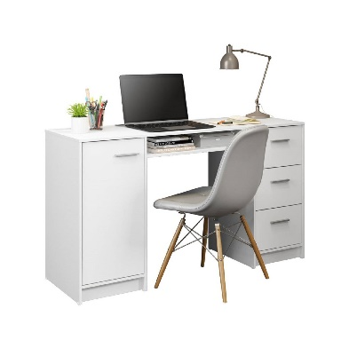 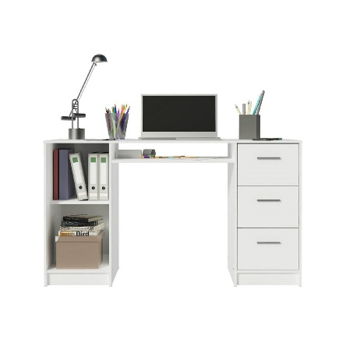 | https://www.falabella.com.co/falabella-co/product/33256933/Escritorio-Pc-Madesa-Alaska-3-Cajones-1-Puerta/33256934
 | Mesa de reunión 6 puestos | 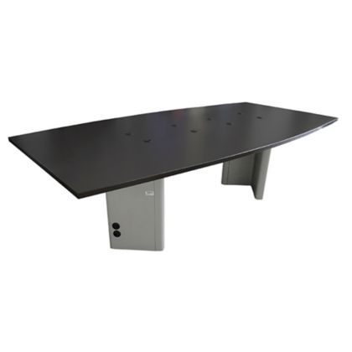 | https://www.homecenter.com.co/homecenter-co/product/296038/mesa-de-juntas-73x180x100cm-pedestal-en-v/296038/
 | Sillas | 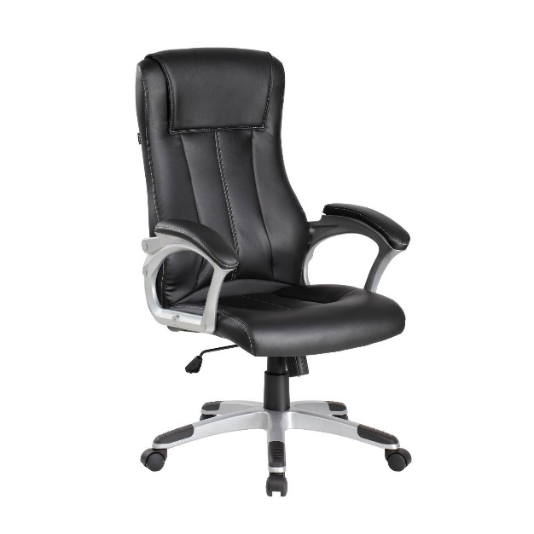 | https://www.falabella.com.co/falabella-co/product/58754146/Silla-De-Oficina-Gerencial-En-Cuero-Color-Negro/58754147
 | Archivador | 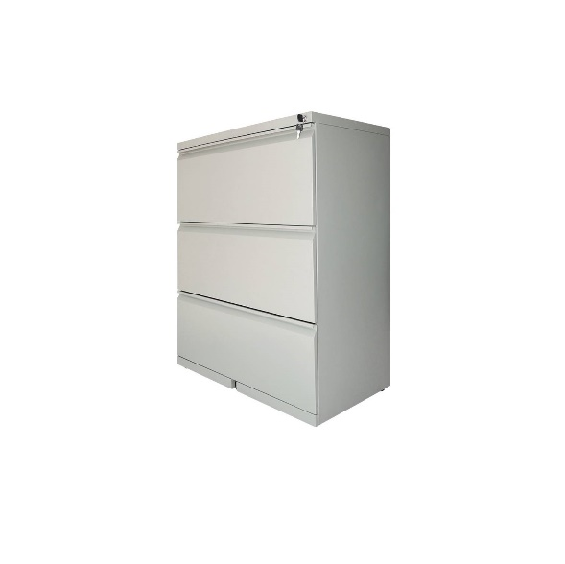 | https://www.falabella.com.co/falabella-co/product/118647742/Archivador-horizontal-3-gavetas-gris-atardecer/118647745
 | Equipo cafetería | 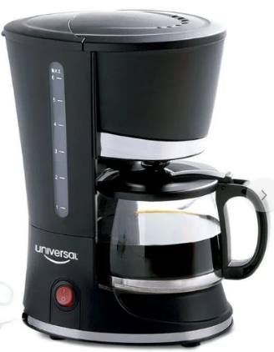 | https://www.exito.com/cafetera-electrica-6-tz-universal-65660-negro-100029991-mp/p
Equipos de Oficina | Computadores de escritorio RAM de 8Gb - 500 Gb | 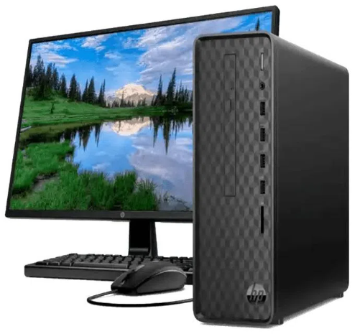 | https://www.exito.com/computador-hp-core-i3-10gen-8gb-512gb-slim-monitor-de-215-102261499-mp/p
 | Computador portatil RAM de 8Gb - 250 Gb | 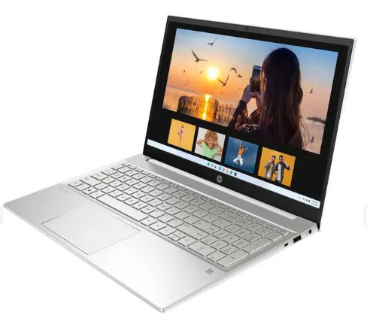 | https://www.exito.com/computador-portatil-hp-pavilion-intel-core-i5-1135g7-8-gb-256-gb-ssd-15-eg0500la-3094735/p
 | Disco duro portatil 1000 Gb | 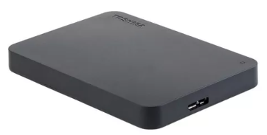 | https://www.mercadolibre.com.co/disco-duro-externo-toshiba-canvio-basics-hdtb410xk3aa-1tb-negro/p/MCO10687522#searchVariation=MCO10687522&position=1&search_layout=stack&type=product&tracking_id=35299816-fd0a-4b75-b194-df64b740d1d3
 | multifuncional: Impresora + scanner + fotocopiadora | 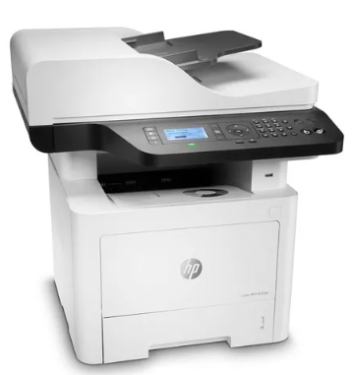 | https://www.mercadolibre.com.co/impresora-multifuncion-hp-laserjet-432fdn-blanca-110v/p/MCO17006233?matt_tool=56249061&matt_word=&matt_source=google&matt_campaign_id=14634237764&matt_ad_group_id=153732147348&matt_match_type=&matt_network=g&matt_device=c&matt_creative=644988712045&matt_keyword=&matt_ad_position=&matt_ad_type=pla&matt_merchant_id=264123794&matt_product_id=MCO17006233-product&matt_product_partition_id=1940804807171&matt_target_id=pla-1940804807171&gclid=Cj0KCQjw27mhBhC9ARIsAIFsETFXCLt2bRFilVATMJa5R-GosWapRNF3eySwbuakiSH-aQh0-roDaCUaAhYtEALw_wcB
 | Telefono + Contestadora | 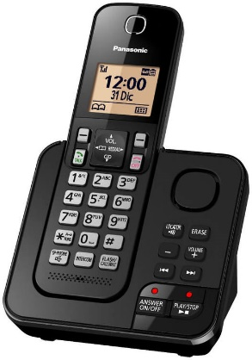 | https://www.alkosto.com/telefono-inalambrico-dect-panasonic-contestadoratgc360-negro/p/5025232842056?fuente=google&medio=cpc&campaign=AK_COL_MAX_PEF_CPC_AON_TLP_Panasonic_Mar20_EXP_MAR&keyword=&gclid=Cj0KCQjw27mhBhC9ARIsAIFsETHU54cHsbbpHF29XkyF4kMbDwX2AjbUQ8rtypbfhuWin8b0meWiIVYaApGKEALw_wcB
 | Comunicaciones (celular) | 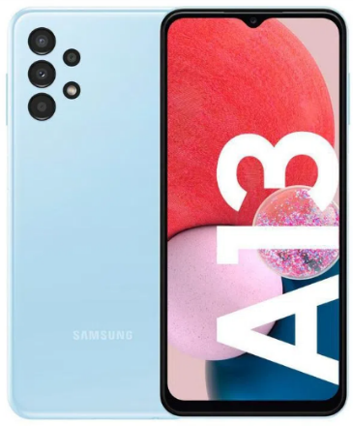 | https://www.exito.com/celular-samsung-galaxy-a13-64-gb-azul-3067059/p
Licencias y Software | Suit de Officce 365 | 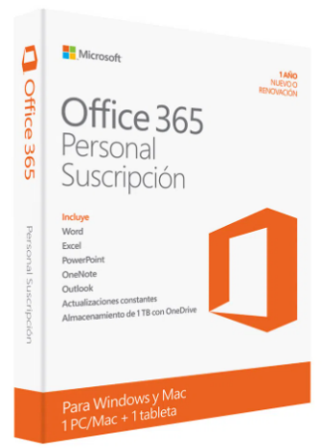 | https://www.exito.com/office-365-personal-suscripcion-1-usuario-1-ano-100044498-mp/p
 | Licencia software planificador de proyectos - Office Project | 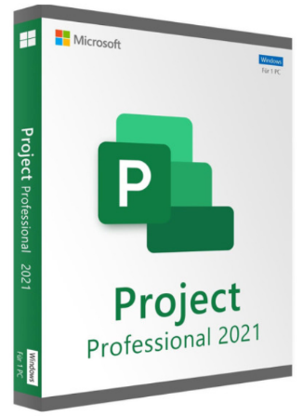 | https://tecnodigital.shop/programas/39-microsoft-project-profesional-2021-descarga-digital-vitalicio-para-windows.html?gclid=Cj0KCQjw27mhBhC9ARIsAIFsETHpWWFwyDO41npx8V2oTwwhaLo-1PE46JNDSWGKyxONBVnTwXtrsrIaAnFHEALw_wcB
 | Licencia de software Diseño - AutoCad |  | https://articulo.mercadolibre.com.co/MCO-961749546-autocad-lt-2023-1-usuario-suscripcion-anual-pc-mac-os-_JM#position=4&search_layout=stack&type=item&tracking_id=7c4eba7d-f9c5-4e0c-aa3e-78188d0178de
 | Licencia de Antivirus | 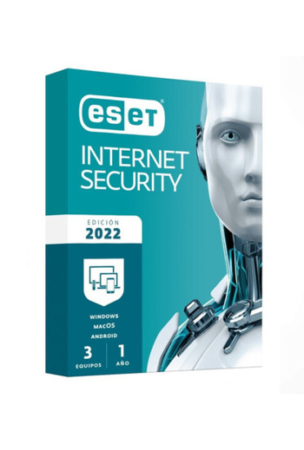 | https://tecnodigital.shop/busqueda?controller=search&s=antivirus

